Лист1
 |  | Итого заказано: |  | 800
Фото | Сорт | Цвет | Наличие | Впишите ниже в ячейку кол-во заказа на 8 марта
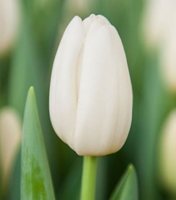 | Silver Dollar | Белый | 1200 | 400
 | Strong Gold | Желтый | 4800
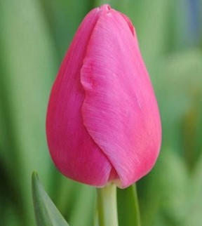 | Frontline | Розовый | 4400
 | Jumbo Pink | Розовый | 2000
 | Pink Marlene | Розовый | 4000
 | Supermodel | Розовый | 4000
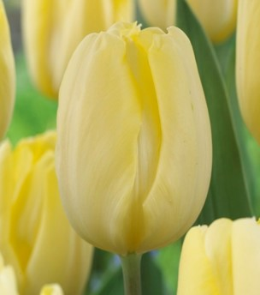 | Cream Flag | Крем | 2800
 | Lalibela | Оранжевый | 1600
 | Denmark | Двухцветный | 2000
 | Hennie v.d. Most | Двухцветный | 1200
 | Leen Van De Mark | Двухцветный | 5200
 | Luba | Двухцветный | 800
 | Sinfonie | Двухцветный | 4600
 | Avant Garde | Кремовая Пион | 4300
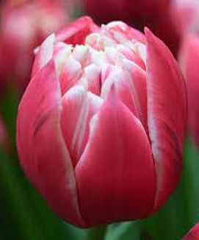 | Columbus | Двухцветный Пион | 7800
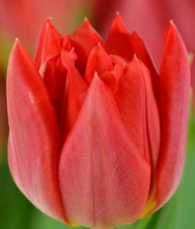 | Abba | Красный Пион | 2400
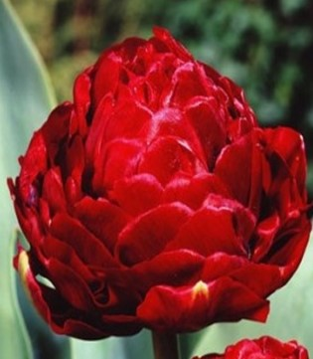 | Emblazon | Красный Пион | 1800
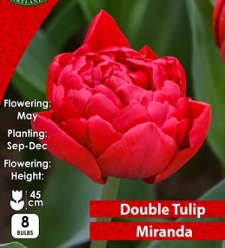 | Miranda | Красный Пион | 4800
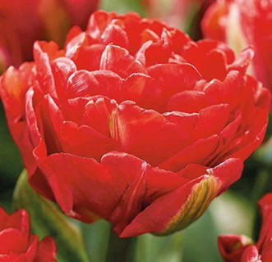 | Pamplona | Красный Пион | 4500
 |  |  | 64200 | 800

